关系图
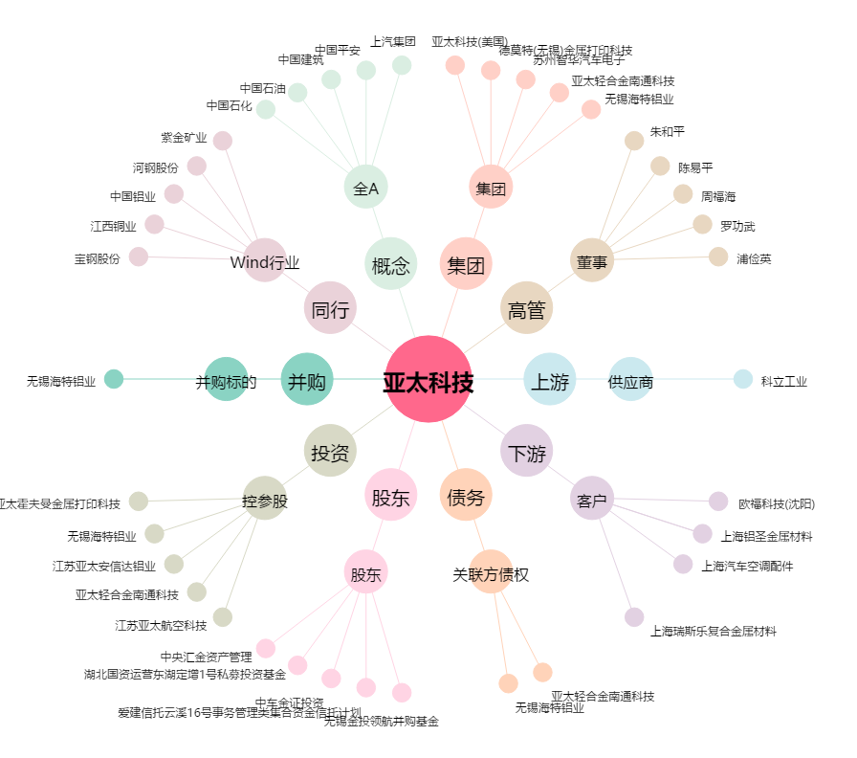
亚太科技[002540.SZ] - 关系概览图

